Plano de Projeto
Versão | 2019-02-01
Nome do Projeto | Doar Faz Bem
Nome do Gerente | Edgard da Cunha Pontes
Prazo do Projeto | 12 meses
Declaração do Âmbito | Descreve detalhadamente as entregas do projeto e o trabalho necessário para criar essas entregas, sendo um documento fundamental para criar, entre todos os envolvidos no projeto, um entendimento comum sobre os objetivos do projeto, o que vai ser feito e como vai ser feito. |  |  |  |  |  | http://pm2all.blogspot.com/2011/09/pmbok-declaracao-ambito-escopo-do.html

Início |  | 01/01/2020
Término |  | 2020-12-31
Progresso |  | 0%

Tarefa | Responsável | Início | Término | Dia Inicial | Duração | Status
Modelagem do Negócio | Vicenzo | 02/01/2020 | 02/02/2020 | 0 | 31 | Não iniciado
Aquisições | Glauber | 02/01/2020 | 17/01/2020 | 0 | 15 | Não iniciado
Levantamento de Requisitos | Gabrielle | 16/01/2020 | 01/03/2020 | 14 | 45 | Não iniciado
Gerenciamento do Projeto | Edgard | 01/03/2020 | 12/09/2020 | 59 | 195 | Não iniciado
Desenvolvimento | Vicenzo | 02/03/2020 | 30/10/2020 | 60 | 242 | Não iniciado
Dev. CRUD | Vicenzo | 02/03/2020 | 01/05/2020 | 60 | 60 | Não iniciado
Dev. Compra Online de Kits | Edgard | 02/05/2020 | 31/08/2020 | 121 | 121 | Não iniciado
Dev. Doar Kits | Gabrielle | 01/06/2020 | 30/10/2020 | 151 | 151 | Não iniciado
Dev. Relatórios | Glauber | 20/09/2020 | 30/10/2020 | 262 | 40 | Não iniciado
Controle de Alteração | Gabrielle | 02/03/2020 | 30/10/2020 | 60 | 242 | Não iniciado
Testes | Glauber | 02/03/2020 | 22/11/2020 | 60 | 265 | Não iniciado
Implantação | Vicenzo | 20/11/2020 | 20/12/2020 | 323 | 30 | Não iniciado
Lançamento |  | 20/12/2020 | 30/12/2020 | 353 | 10
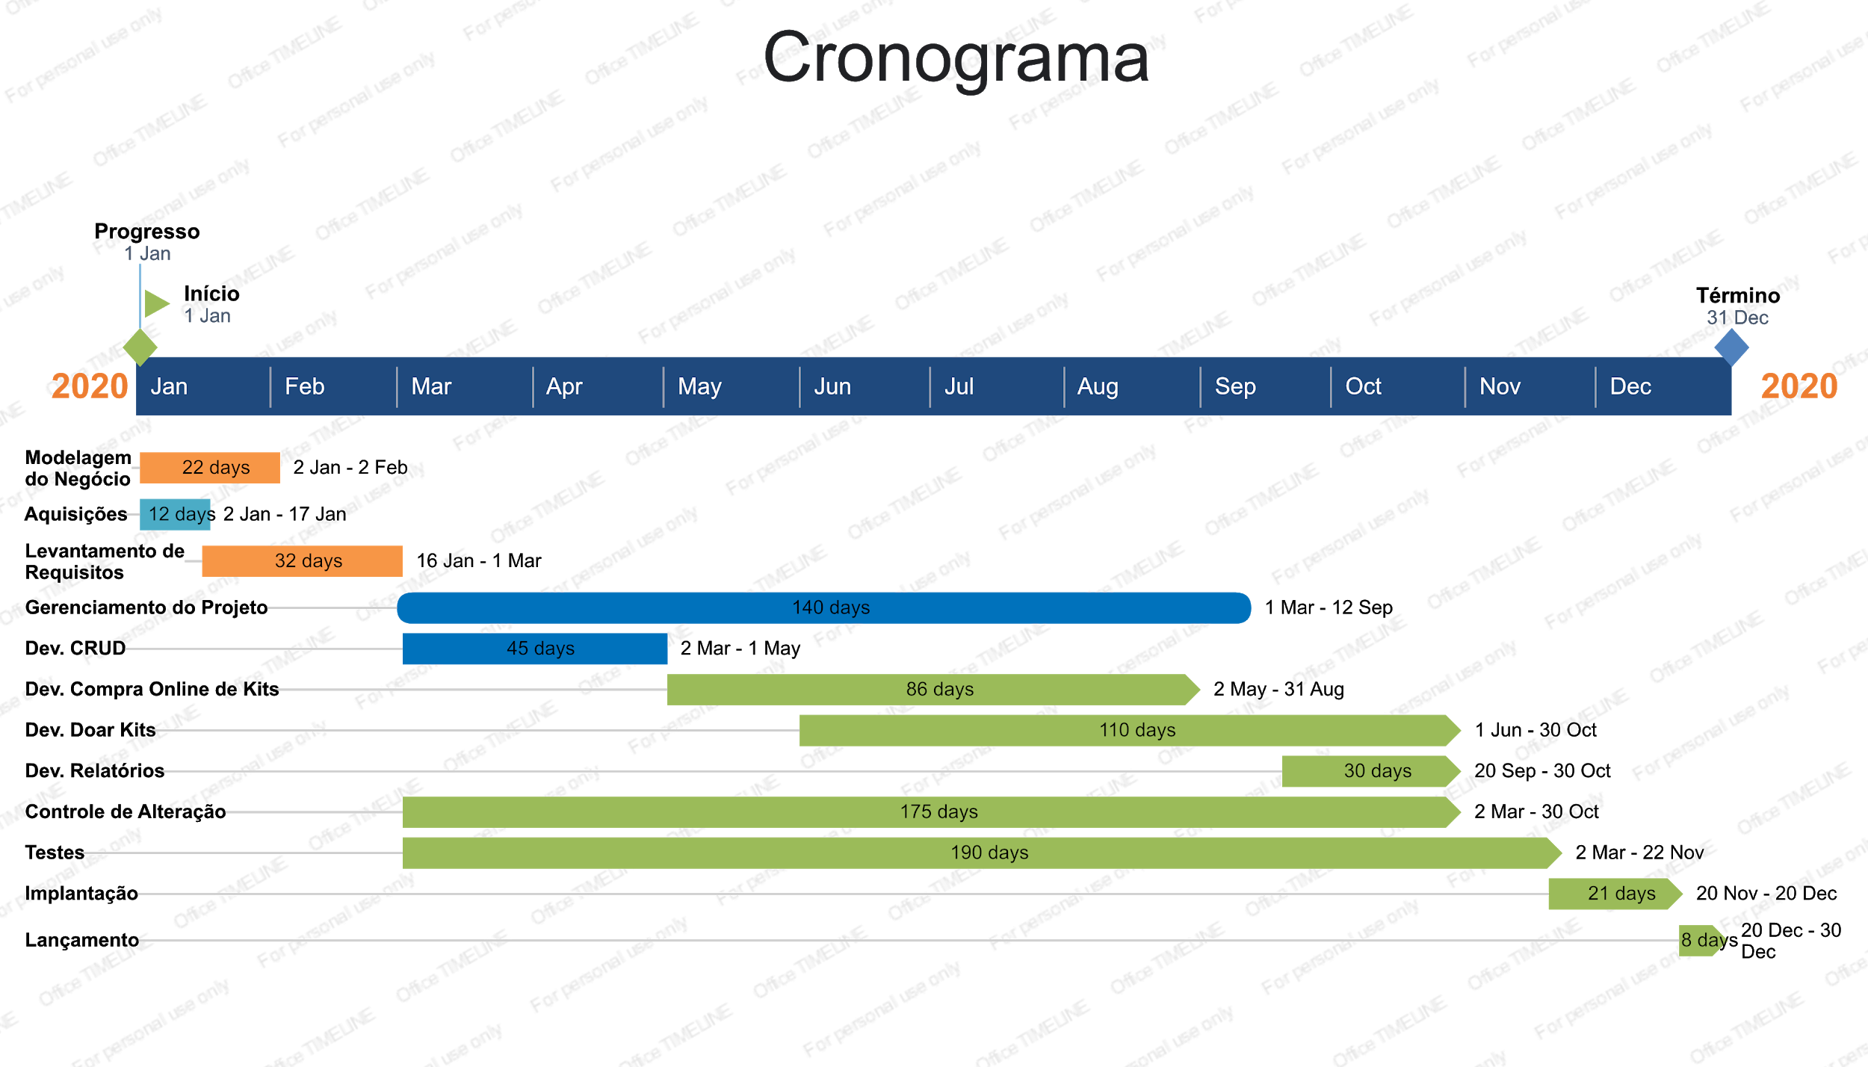
Gráfico de Gantt do Projeto "Doar Faz Bem"

